Ohjeet
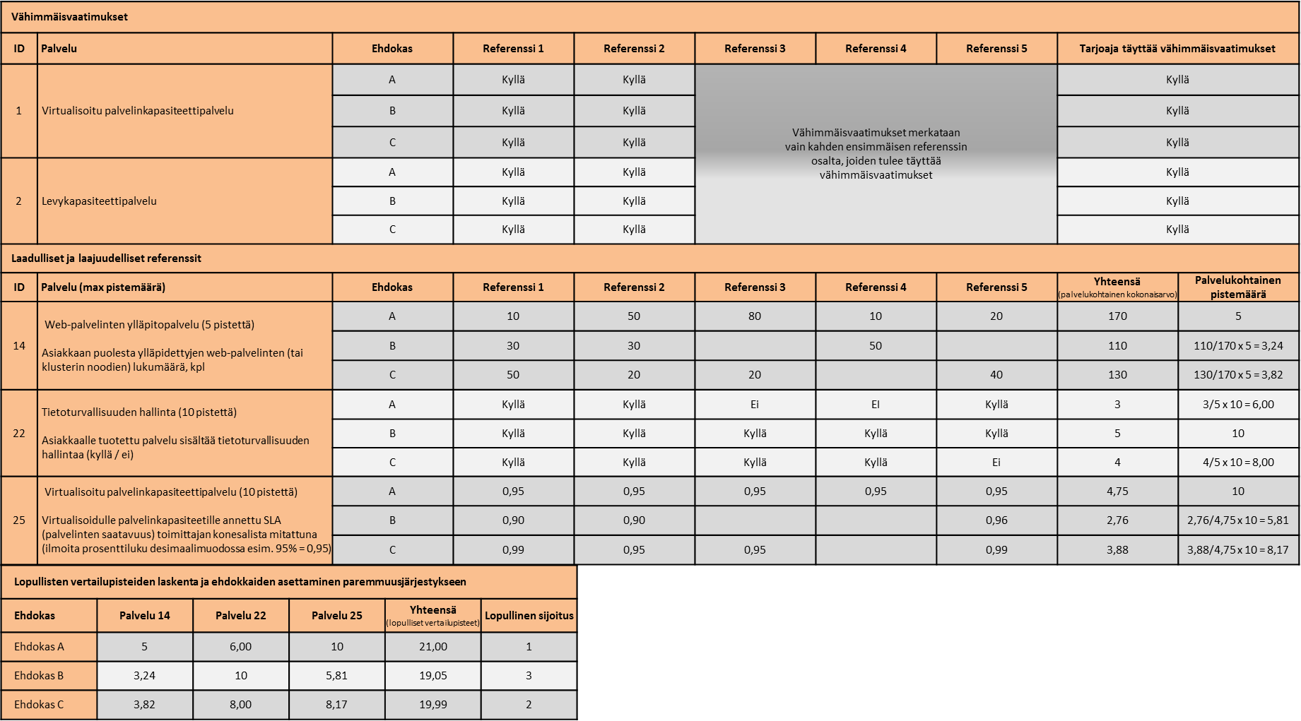
Oy Apotti Ab, Asiakas- ja potilastietojärjestelmän käyttöpalveluiden hankinta, Pyyntö osallistumishakemusten jättämiseen
Liite 2: Ehdokkaan referenssit
Korjattu versio, 16.9.2015

Ohjeet - Liitteen täyttäminen
Yleistä
Ehdokkaan on ehdottomasti liitettävä tämä selvitys täytettynä osallistumishakemukseensa.
Liitteellä esitetään osallistumispyynnön soveltuvuuden vaatimuksen 6 täyttyminen (Ehdokkaan tai mahdollisten alihankkijoiden sisällöllinen toimituskokemus). Osallistumispyynnön kohta 6.4: Ehdokkaalla tai sen mahdollisilla, ilmoitetuilla alihankkijoilla on kokemusta vähintään kahden (2) sisällöltään vastaavan tai läheisesti vastaavan palvelukokonaisuuden toimituksesta. Toimituksen tulee olla käynnissä tai päättynyt vuoden sisällä osallistumishakemuksen jättöhetkestä. Toimituksella tässä tarkoitetaan myös jatkuvien palveluiden tuotantoa. Vaatimuksen 6 täyttymiseksi ehdokkaan on nimettävä kaksi (2) eri referenssiä. ks. Kuva 1: Esimerkki referenssilomakkeen täyttämisestä ja ehdokkaiden vertailusta
Liitteellä esitetään myös osallistumispyynnön kohtaan 7 (Neuvottelumenettelyyn osallistuvien toimittajien valinta) liittyvät osallistumishankemusten vertailussa käytettävät ehdokkaan referenssit, joiden kautta arvioidaan ehdokkaan ja sen mahdollisten alihankkijoiden laadullista ja laajuudellista toimituskokemusta ja -kykyä. Yhteensä ehdokas voi nimetä enintään viisi (5) eri referenssiä laadullisen ja laajuudellisen toimituskokemuksen ja -kyvyn vertailua varten. Ilmoitetuista referensseistä kahden tulee olla soveltuvuuden vähimmäisvaatimuksen 6 täyttäviä referenssejä. Ehdokas voi siten nimetä laadullisen ja laajuudellisen toimituskokemuksen ja -kyvyn vertailua varten enintään kolme (3) muuta referenssiä siten, että referenssien kokonaismäärä on yhteensä enintään viisi (5). ks. Kuva 1: Esimerkki referenssilomakkeen täyttämisestä ja ehdokkaiden vertailusta
Jokainen referenssi sisällytetään Referenssit-välilehdellä olevaan taulukkoon.
Jokainen referenssi kirjoitetaan omaan sarakkeeseen.
Jokaisen referenssin osalta täytetään referenssin perustiedot lomakkeen mukaisesti.
Jokaisen referenssin osalta palveluluokittelun mukaisiin kenttiin merkitään, onko referenssi ja siinä toteutetut sovellukset / järjestelmät kattaneet listatut palvelut ja toiminnot. Laadulliset ja laajuudelliset suorituskykyä mittaavien palveluiden osalta jokaisen referenssin ei tarvitse sisältää jokaista palvelua. Ehdokkaan tulee noudattaa annettua merkintätapaa. Mikäli lomakkeelle halutaan tarkempi vastaus, se ilmoitetaan ko. palvelun rivillä. On ehdottoman välttämätöntä, että ehdokas noudattaa annettua formaattia. Väärä merkintätapa saattaa aiheuttaa, että referenssiä ei huomoida ko. palvelun osalta.
Lomakkeelta täytetään ainoastaan harmaat solut. Lomakkeen rakennetta ei saa muuttaa. Hankintayksikkö varaa mahdollisuuden itselleen ottaa yhteyttä toimittajan esittämään referenssiasiakkaaseen toimittajan esittämän yhteyshenkilön kautta.
Vähimmäisvaatimukset (Osallistumispyyntö, kohta 6.4, soveltuvuuden vaatimus 6)
Tässä kohdassa luetellut palvelut liittyvät ehdokkaan soveltuvuuden vähimmäisvaatimukseen 6. Kaikkien tässä kohdassa lueteltujen palvelujen tulee sisältyä kumpaankin vähimmäisvaatimuksen täyttämiseksi ilmoitettuun referenssiin. Vähimmäisvaatimuksia ei pisteytetä. Ehdokas voi nimetä vain kaksi vähimmäisvaatimuksen täyttävää referenssiä. Vähimmäisvaatimukset täyttävät referenssit voivat toimia myös laadullisena ja laajuudellisena referenssinä, kuten edellä on kuvattu. Vähintään toisen referensseistä tulee olla EU/ETA -alueella sijaitsevalle asiakkaalle (asiakasorganisaation maa).
Ehdokkaan on vastattava jokaisen vähimmäisvaatimuksen taulukon harmaisiin soluun "kyllä", jolla ehdokas osoittaa, että referenssiksi merkitty toimitus sisältää kyseisen palvelun. Mikäli soluun vastaa "Ei" tai jättää solun tyhjäksi, ehdokas osoittaa, ettei palvelu sisälly referenssiksi valittuun toimitukseen, eikä referenssi näin ollen täytä vähimmäisvaatimuksia.
Laadulliset ja laajuudelliset referenssit (Laadullinen - ja laajuudellinen toimitus- ja suorityskyky, Osallistumispyyntö, kohta 7)
Neuvotteluun valitaan vähintään kolme (3) ja enintään kuusi (6) ehdokasta, ellei soveltuvia ehdokkaita ole vähemmän. Mikäli vähimmäisvaatimukset täyttäviä ehdokkaita on enemmän kuin neuvotteluvaiheeseen osallistuviksi toimittajiksi päätetään valita, saadut osallistumishakemukset järjestetään ehdokkaiden hakemuksissaan vertailua varten esittämien tietojen perusteella paremmuusjärjestykseen. Vertailu toteutetaan osallistumispyynnön kohdassa 7 kuvatulla tavalla. Tässä kohdassa ehdokas voi esittää viisi (5) referenssiä. Ilmoitetuista referensseistä kahden tulee olla soveltuvuuden vähimmäisvaatimuksen 6 täyttäviä referenssejä. Ehdokas voi siten nimetä laadullisen ja laajuudellisen toimituskokemuksen ja -kyvyn vertailua varten enintään kolme (3) muuta referenssiä siten, että arvioitavien referenssien kokonaismäärä mukaan luettuna vaatimuksen 6 täyttävät referenssit on yhteensä enintään viisi (5). Ehdokas ilmoittaa kunkin palvelun osalta palvelusopimuksessa sovitun palvelun sisällön joko numeroarvolla tai kyllä/ei -vastauksella annettujen ohjeiden mukaisesti. Vertailussa huomioitavia palveluita, joiden laatua ja laajuutta arvioidaan, on yhteensä 13 kappaletta. - Ehdokkaan yksittäisen palvelun palvelukohtainen kokonaisarvo saadaan, kun palveluun liittyvien ehdokkaan referenssien lukuarvot lasketaan yhteen tai lasketaan yhteen annettujen "kyllä"-vastausten määrä. - Parhaan palvelukohtaisen kokonaisarvon saanut ehdokas saa täyden pistemäärän kyseisen palvelun kohdalta. Muut ehdokkaat saavat palvelukohtaisen pistemäärän seuraavan kaavan perusteella: (Palvelukohtainen pistemäärä = Ehdokkaan yksittäisen palvelun palvelukohtainen kokonaisarvo / Palvelukohtainen suurin yhteenlaskettu kokonaisarvo x Palvelukohtainen maksimipistemäärä) - Liitteen 2 jokaisen palvelun palvelukohtainen pistemäärä lasketaan edellä mainitulla tavalla - Lopulliset vertailupisteet, joiden perusteella ehdokkaat asetetaan paremmuusjärjestykseen, saadaan laskemalla eri palveluiden palvelukohtaiset pistemä

Kuva 1: Esimerkki referenssilomakkeen täyttämisestä ja ehdokkaiden vertailusta

